Лист4
 | Гистограмма первичных баллов по образовательной организации ВПР Химия (8-й класс)
 | 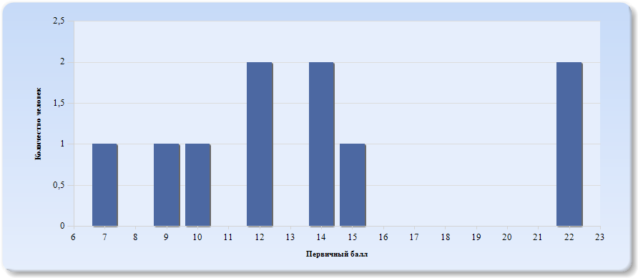
 | Нормальное распределение характеризуется следующими свойствами: симметричность относительно центра (среднего арифметического), медиана и мода должны быть равны среднему арифметическому. Ненормальные распределения требуют исследования контекстных факторов.

Таблица 2.Химия
Основные статистические показатели по предмету Химия, в разрезе классов школы
Класс |  | Количество участников, получивших отметку "2" | Количество участников, получивших отметку "3" | Количество участников, получивших отметку "4" | Количество участников, получивших отметку "5"
ВПР - 8 |  | 2 | 6 | 2 | 0

Лист5
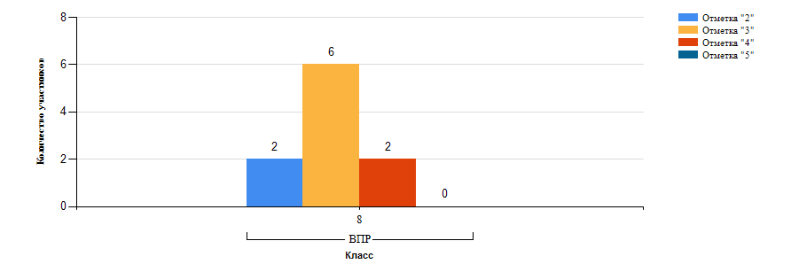
Гистограмма распределения участников ВПР-8 Химия по группам результатов

Лист6
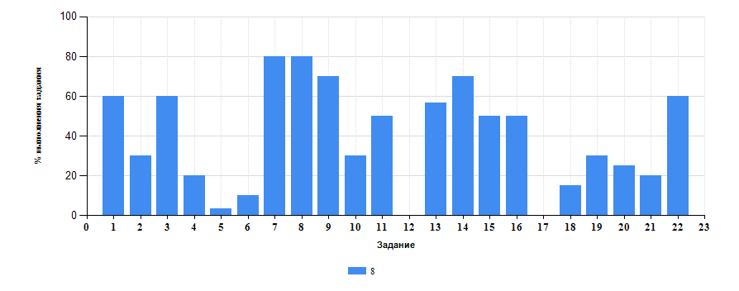
 | Таблица 3.Химия
 | Класс | Количество участников | Минимальный первичный балл | Максимальный первичный балл | Медиана первичных баллов | Среднее арифметическое первичных баллов
 | 8 | 10 | 7 | 22 | 12 | 13.7

Достижение планируемых результатов ВПР по предмету Химия
Выполнение заданий ВПР-8 по предмету Химия (в % от числа участников и максимального балла)

Лист7
Таблица 4.Класс 8.Химия

 | Номер задания |  | Задание | % по школе | Класс | % по классу
 | 1 |  | (1,1) Первоначальные химические понятия. Тела и вещества. Чистые вещества и смеси. описывать свойства твердых, жидких, газообразных веществ, выделяя их существенные признаки; называть соединения изученных классов неорганических веществ; составлять формулы неорганических соединений изученных классов; объективно оценивать информацию о веществах и химических процессах; осознавать значение теоретических знаний по химии для практической деятельности человека | 60 | 8 | 60
 | 10 |  | (4,4) Состав и строение атомов. Понятие об изотопах. Периодический закон и Периодическая система химических элементов Д. И. Менделеева. Периоды и группы. Физический смысл порядкового номера элемента. Строение электронных оболочек атомов первых двадцати химических элементов Периодической системы Д. И. Менделеева. Химическая формула. Валентность химических элементов. Понятие об оксидах. Раскрывать смысл понятий атом, химический элемент, простое вещество, валентность, используя знаковую систему химии; называть химические элементы; объяснять физический смысл атомного (порядкового) номера химического элемента, номеров группы и периода в Периодической системе Д. И. Менделеева; характеризовать химические элементы (от водорода до кальция) на основе их положения в Периодической системе Д. И. Менделеева и особенностей строения их атомов; составлять схемы строения атомов первых 20 элементов Периодической системы Д. И. Менделеева; составлять формулы бинарных соединений | 30 | 8 | 30
 | 11 |  | (5,1) Роль химии в жизни человека. Вода как растворитель. Растворы. Понятие о растворимости веществ в воде. Массовая доля вещества в растворе. Роль растворов в природе и жизни человека. вычислять массовую долю растворенного вещества в растворе; приготовлять растворы с определенной массовой долей растворенного вещества; грамотно обращаться с веществами в повседневной жизни; использовать приобретенные знания для экологически грамотного поведения в окружающей среде; объективно оценивать информацию о веществах и химических процессах; осознавать значение теоретических знаний по химии для практической деятельности человека; понимать необходимость соблюдения предписаний, предлагаемых в инструкциях по использованию лекарств, средств бытовой химии и др | 50 | 8 | 50
 | 12 |  | (5,2) Роль химии в жизни человека. Вода как растворитель. Растворы. Понятие о растворимости веществ в воде. Массовая доля вещества в растворе. Роль растворов в природе и жизни человека. вычислять массовую долю растворенного вещества в растворе; приготовлять растворы с определенной массовой долей растворенного вещества; грамотно обращаться с веществами в повседневной жизни; использовать приобретенные знания для экологически грамотного поведения в окружающей среде; объективно оценивать информацию о веществах и химических процессах; осознавать значение теоретических знаний по химии для практической деятельности человека; понимать необходимость соблюдения предписаний, предлагаемых в инструкциях по использованию лекарств, средств бытовой химии и др | 0 | 8 | 0
 | 13 |  | (6,1) Химическая формула. Массовая доля химического элемента в соединении. Расчеты по химической формуле. Расчеты массовой доли химического элемента в соединении. Кислород. Водород. Вода. Важнейшие классы неорганических соединений. Оксиды. Основания. Кислоты. Соли (средние). Количество вещества. Моль. Молярная масса. Молярный объем газов. раскрывать смысл основных химических понятий атом , молекула , химический элемент , простое вещество , сложное вещество , используя знаковую систему химии; составлять формулы бинарных соединений; вычислять относительную молекулярную и молярную массы веществ; вычислять массовую долю химического элемента по формуле соединения; характеризовать физические и химические свойства простых веществ. кислорода и водорода; характеризовать физические и химические свойства воды; называть соединения изученных классов неорганических веществ; характеризовать физические и химические свойства основных классов неорганических веществ. оксидов, кислот, оснований, солей; определять принадлежность веществ к определенному классу соединений; составлять формулы неорганических соединений изученных классов; | 56.67 | 8 | 56.67
 | 14 |  | (6,2) Химическая формула. Массовая доля химического элемента в соединении. Расчеты по химической формуле. Расчеты массовой доли химического элемента в соединении. Кислород. Водород. Вода. Важнейшие классы неорганических соединений. Оксиды. Основания. Кислоты. Соли (средние). Количество вещества. Моль. Молярная масса. Молярный объем газов. раскрывать смысл основных химических понятий атом , молекула , химический элемент , простое вещество , сложное вещество , используя знаковую систему химии; составлять формулы бинарных соединений; вычислять относительную молекулярную и молярную массы веществ; вычислять массовую долю химического элемента по формуле соединения; характеризовать физические и химические свойства простых веществ. кислорода и водорода; характеризовать физические и химические свойства воды; называть соединения изученных классов неорганических веществ; характеризовать физические и химические свойства основных классов неорганических веществ. оксидов, кислот, оснований, солей; определять принадлежность веществ к определенному классу соединений; составлять формулы неорганических соединений изученных классов; | 70 | 8 | 70
 | 15 |  | (6,3) Химическая формула. Массовая доля химического элемента в соединении. Расчеты по химической формуле. Расчеты массовой доли химического элемента в соединении. Кислород. Водород. Вода. Важнейшие классы неорганических соединений. Оксиды. Основания. Кислоты. Соли (средние). Количество вещества. Моль. Молярная масса. Молярный объем газов. раскрывать смысл основных химических понятий атом , молекула , химический элемент , простое вещество , сложное вещество , используя знаковую систему химии; составлять формулы бинарных соединений; вычислять относительную молекулярную и молярную массы веществ; вычислять массовую долю химического элемента по формуле соединения; характеризовать физические и химические свойства простых веществ. кислорода и водорода; характеризовать физические и химические свойства воды; называть соединения изученных классов неорганических веществ; характеризовать физические и химические свойства основных классов неорганических веществ. оксидов, кислот, оснований, солей; определять принадлежность веществ к определенному классу соединений; составлять формулы неорганических соединений изученных классов; | 50 | 8 | 50
 | 16 |  | (6,4) Химическая формула. Массовая доля химического элемента в соединении. Расчеты по химической формуле. Расчеты массовой доли химического элемента в соединении. Кислород. Водород. Вода. Важнейшие классы неорганических соединений. Оксиды. Основания. Кислоты. Соли (средние). Количество вещества. Моль. Молярная масса. Молярный объем газов. раскрывать смысл основных химических понятий атом , молекула , химический элемент , простое вещество , сложное вещество , используя знаковую систему химии; составлять формулы бинарных соединений; вычислять относительную молекулярную и молярную массы веществ; вычислять массовую долю химического элемента по формуле соединения; характеризовать физические и химические свойства простых веществ. кислорода и водорода; характеризовать физические и химические свойства воды; называть соединения изученных классов неорганических веществ; характеризовать физические и химические свойства основных классов неорганических веществ. оксидов, кислот, оснований, солей; определять принадлежность веществ к определенному классу соединений; составлять формулы неорганических соединений изученных классов; | 50 | 8 | 50
 | 17 |  | (6,5) Химическая формула. Массовая доля химического элемента в соединении. Расчеты по химической формуле. Расчеты массовой доли химического элемента в соединении. Кислород. Водород. Вода. Важнейшие классы неорганических соединений. Оксиды. Основания. Кислоты. Соли (средние). Количество вещества. Моль. Молярная масса. Молярный объем газов. раскрывать смысл основных химических понятий атом , молекула , химический элемент , простое вещество , сложное вещество , используя знаковую систему химии; составлять формулы бинарных соединений; вычислять относительную молекулярную и молярную массы веществ; вычислять массовую долю химического элемента по формуле соединения; характеризовать физические и химические свойства простых веществ. кислорода и водорода; характеризовать физические и химические свойства воды; называть соединения изученных классов неорганических веществ; характеризовать физические и химические свойства основных классов неорганических веществ. оксидов, кислот, оснований, солей; определять принадлежность веществ к определенному классу соединений; составлять формулы неорганических соединений изученных классов; | 0 | 8 | 0
 | 18 |  | (7,1) Химическая реакция. Химические уравнения. Закон сохранения массы веществ. Типы химических реакций (соединения, разложения, замещения, обмена). Кислород. Водород. Вода. Генетическая связь между классами неорганических соединений. Правила безопасного обращения с веществами и лабораторным оборудованием. Способы разделения смесей. Понятие о методах познания в химии. раскрывать смысл понятия химическая реакция , используя знаковую систему химии; составлять уравнения химических реакций; определять тип химических реакций; характеризовать физические и химические свойства простых веществ. кислорода и водорода; получать, собирать кислород и водород; характеризовать физически химические свойства воды; характеризовать физические и химические свойства основных классов неорганических веществ. оксидов, кислот, оснований, солей; проводить опыты, подтверждающие химические свойства изученных классов неорганических веществ; характеризовать взаимосвязь между классами неорганических соединений; соблюдать правила безопасной работы при проведении опытов; пользоваться лабораторным оборудованием и посудой; характеризовать вещества по составу, строению и свойствам, устанавливать причинно-следственные связи между данными характеристиками вещества; составлять уравнения реакций, соответствующих последовательности превращений неорганических веществ различных классов; использовать приобретенные ключевые компетенции при выполнении проектов и учебно-исследовательских задач по изучению свойств, способов получения и распознавания веществ; объективно оценивать информацию о веществах и химических процессах | 15 | 8 | 15
 | 19 |  | (7,2) Химическая реакция. Химические уравнения. Закон сохранения массы веществ. Типы химических реакций (соединения, разложения, замещения, обмена). Кислород. Водород. Вода. Генетическая связь между классами неорганических соединений. Правила безопасного обращения с веществами и лабораторным оборудованием. Способы разделения смесей. Понятие о методах познания в химии. раскрывать смысл понятия химическая реакция , используя знаковую систему химии; составлять уравнения химических реакций; определять тип химических реакций; характеризовать физические и химические свойства простых веществ. кислорода и водорода; получать, собирать кислород и водород; характеризовать физически химические свойства воды; характеризовать физические и химические свойства основных классов неорганических веществ. оксидов, кислот, оснований, солей; проводить опыты, подтверждающие химические свойства изученных классов неорганических веществ; характеризовать взаимосвязь между классами неорганических соединений; соблюдать правила безопасной работы при проведении опытов; пользоваться лабораторным оборудованием и посудой; характеризовать вещества по составу, строению и свойствам, устанавливать причинно-следственные связи между данными характеристиками вещества; составлять уравнения реакций, соответствующих последовательности превращений неорганических веществ различных классов; использовать приобретенные ключевые компетенции при выполнении проектов и учебно-исследовательских задач по изучению свойств, способов получения и распознавания веществ; объективно оценивать информацию о веществах и химических процессах | 30 | 8 | 30
 | 2 |  | (1,2) Первоначальные химические понятия. Тела и вещества. Чистые вещества и смеси. описывать свойства твердых, жидких, газообразных веществ, выделяя их существенные признаки; называть соединения изученных классов неорганических веществ; составлять формулы неорганических соединений изученных классов; объективно оценивать информацию о веществах и химических процессах; осознавать значение теоретических знаний по химии для практической деятельности человека | 30 | 8 | 30
 | 20 |  | (7.3) Химическая реакция. Химические уравнения. Закон сохранения массы веществ. Типы химических реакций (соединения, разложения, замещения, обмена). Кислород. Водород. Вода. Генетическая связь между классами неорганических соединений. Правила безопасного обращения с веществами и лабораторным оборудованием. Способы разделения смесей. Понятие о методах познания в химии. раскрывать смысл понятия химическая реакция , используя знаковую систему химии; составлять уравнения химических реакций; определять тип химических реакций; характеризовать физические и химические свойства простых веществ. кислорода и водорода; получать, собирать кислород и водород; характеризовать физически химические свойства воды; характеризовать физические и химические свойства основных классов неорганических веществ. оксидов, кислот, оснований, солей; проводить опыты, подтверждающие химические свойства изученных классов неорганических веществ; характеризовать взаимосвязь между классами неорганических соединений; соблюдать правила безопасной работы при проведении опытов; пользоваться лабораторным оборудованием и посудой; характеризовать вещества по составу, строению и свойствам, устанавливать причинно-следственные связи между данными характеристиками вещества; составлять уравнения реакций, соответствующих последовательности превращений неорганических веществ различных классов; использовать приобретенные ключевые компетенции при выполнении проектов и учебно-исследовательских задач по изучению свойств, способов получения и распознавания веществ; объективно оценивать информацию о веществах и химических процессах | 25 | 8 | 25
 | 21 |  | (8) Химия в системе наук. Роль химии в жизни человека. грамотно обращаться с веществами в повседневной жизни; объективно оценивать информацию о веществах и химических процессах; осознавать значение теоретических знаний по химии для практической деятельности человека | 20 | 8 | 20
 | 22 |  | (9) Химия в системе наук. Роль химии в жизни человека. Правила безопасного обращения с веществами и лабораторным оборудованием. Способы разделения смесей. Понятие о методах познания в химии. соблюдать правила безопасной работы при проведении опытов; пользоваться лабораторным оборудованием и посудой; оценивать влияние химического загрязнения окружающей среды на организм человека; грамотно обращаться с веществами в повседневной жизни; использовать приобретенные знания для экологически грамотного поведения в окружающей среде; объективно оценивать информацию о веществах и химических процессах; критически относиться к псевдонаучной информации, недобросовестной рекламе в средствах массовой информации; сознавать значение теоретических знаний по химии для практической деятельности человека; понимать необходимость соблюдения предписаний, предлагаемых в инструкциях по использованию лекарств, средств бытовой химии и др. | 60 | 8 | 60
 | 3 |  | (2,1) Первоначальные химические понятия. Физические и химические явления. Химическая реакция. Признаки химических реакций. различать химические и физические явления; называть признаки и условия протекания химических реакций; выявлять признаки, свидетельствующие о протекании химической реакции при выполнении химического опыта; объективно оценивать информацию о веществах и химических процессах; осознавать значение теоретических знаний по химии для практической деятельности человека | 60 | 8 | 60
 | 4 |  | (2,2) Первоначальные химические понятия. Физические и химические явления. Химическая реакция. Признаки химических реакций. различать химические и физические явления; называть признаки и условия протекания химических реакций; выявлять признаки, свидетельствующие о протекании химической реакции при выполнении химического опыта; объективно оценивать информацию о веществах и химических процессах; осознавать значение теоретических знаний по химии для практической деятельности человека | 20 | 8 | 20
 | 5 |  | (3,1) Атомы и молекулы. Химические элементы. Знаки химических элементов. Относительная атомная масса. Простые и сложные вещества. Атомно-молекулярное учение. Химическая формула. Относительная молекулярная масса. Моль. Молярная масса. Закон Авогадро. вычислять относительную молекулярную и молярную массы веществ; раскрывать смысл закона Авогадро; характеризовать вещества по составу, строению и свойствам, устанавливать причинно-следственные связи между данными характеристиками вещества | 3.33 | 8 | 3.33
 | 6 |  | (3,2) Атомы и молекулы. Химические элементы. Знаки химических элементов. Относительная атомная масса. Простые и сложные вещества. Атомно-молекулярное учение. Химическая формула. Относительная молекулярная масса. Моль. Молярная масса. Закон Авогадро. вычислять относительную молекулярную и молярную массы веществ; раскрывать смысл закона Авогадро; характеризовать вещества по составу, строению и свойствам, устанавливать причинно-следственные связи между данными характеристиками вещества | 10 | 8 | 10
 | 7 |  | (4,1) Состав и строение атомов. Понятие об изотопах. Периодический закон и Периодическая система химических элементов Д. И. Менделеева. Периоды и группы. Физический смысл порядкового номера элемента. Строение электронных оболочек атомов первых двадцати химических элементов Периодической системы Д. И. Менделеева. Химическая формула. Валентность химических элементов. Понятие об оксидах. Раскрывать смысл понятий атом, химический элемент, простое вещество, валентность, используя знаковую систему химии; называть химические элементы; объяснять физический смысл атомного (порядкового) номера химического элемента, номеров группы и периода в Периодической системе Д. И. Менделеева; характеризовать химические элементы (от водорода до кальция) на основе их положения в Периодической системе Д. И. Менделеева и особенностей строения их атомов; составлять схемы строения атомов первых 20 элементов Периодической системы Д. И. Менделеева; составлять формулы бинарных соединений | 80 | 8 | 80
 | 8 |  | (4,2) Состав и строение атомов. Понятие об изотопах. Периодический закон и Периодическая система химических элементов Д. И. Менделеева. Периоды и группы. Физический смысл порядкового номера элемента. Строение электронных оболочек атомов первых двадцати химических элементов Периодической системы Д. И. Менделеева. Химическая формула. Валентность химических элементов. Понятие об оксидах. Раскрывать смысл понятий атом, химический элемент, простое вещество, валентность, используя знаковую систему химии; называть химические элементы; объяснять физический смысл атомного (порядкового) номера химического элемента, номеров группы и периода в Периодической системе Д. И. Менделеева; характеризовать химические элементы (от водорода до кальция) на основе их положения в Периодической системе Д. И. Менделеева и особенностей строения их атомов; составлять схемы строения атомов первых 20 элементов Периодической системы Д. И. Менделеева; составлять формулы бинарных соединений | 80 | 8 | 80
 | 9 |  | (4,3) Состав и строение атомов. Понятие об изотопах. Периодический закон и Периодическая система химических элементов Д. И. Менделеева. Периоды и группы. Физический смысл порядкового номера элемента. Строение электронных оболочек атомов первых двадцати химических элементов Периодической системы Д. И. Менделеева. Химическая формула. Валентность химических элементов. Понятие об оксидах. Раскрывать смысл понятий атом, химический элемент, простое вещество, валентность, используя знаковую систему химии; называть химические элементы; объяснять физический смысл атомного (порядкового) номера химического элемента, номеров группы и периода в Периодической системе Д. И. Менделеева; характеризовать химические элементы (от водорода до кальция) на основе их положения в Периодической системе Д. И. Менделеева и особенностей строения их атомов; составлять схемы строения атомов первых 20 элементов Периодической системы Д. И. Менделеева; составлять формулы бинарных соединений | 70 | 8 | 70

 |  | Выполнение заданий ВПР-8 по предмету Химия (в % от числа участников и максимального балла) в разрезе групп учащихся разного уровня подготовки
 |  | 